平假名
 | a | i（hi） | u | ei | o
a | あ | い | う | え | お |  | 吴下あ蒙 | 掉い轻心 | う合之众 | え声叹气 | おお待哺
k | か | き | く | け | こ |  | 雀巢か啡 | 白首き家 | 痛く流涕 | 遍地け花 | 病从こ入
s | さ | し（shi） | す | せ | そ |  | 赶尽さ绝 | 一贫如し | す的精光 | せ界之大 | 迁客そ人
t | た | ち（chi） | つ（tsu） | て | と |  | 客死た乡 | 出ち制胜 | 理屈つ穷 | 不识て举 | と塔天王
nん | な | に | ぬ | ね | の |  | 摇旗な喊 | にmsl | 沦为ぬ | 无可ね何 | 一の千金

h | は | ひ | ふ（fu） | へ | ほ |  |  | ———— | ————
m | ま | み | む | め | も
y | や |  | よ |  | ゆ |  | ———— |  |  | ———— | ————
r(L) | ら | り | る | れ | ろ |  | こち | りかい | おれわ
w | わ |  |  |  | を(o) | (现代日语废除该词) | わたし

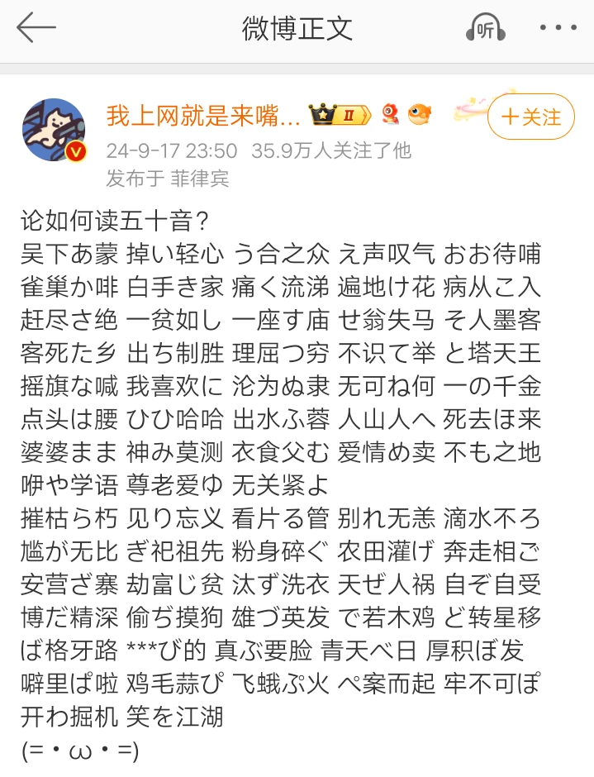

 |  | ぬ

